Ta-Nb-V Calib.
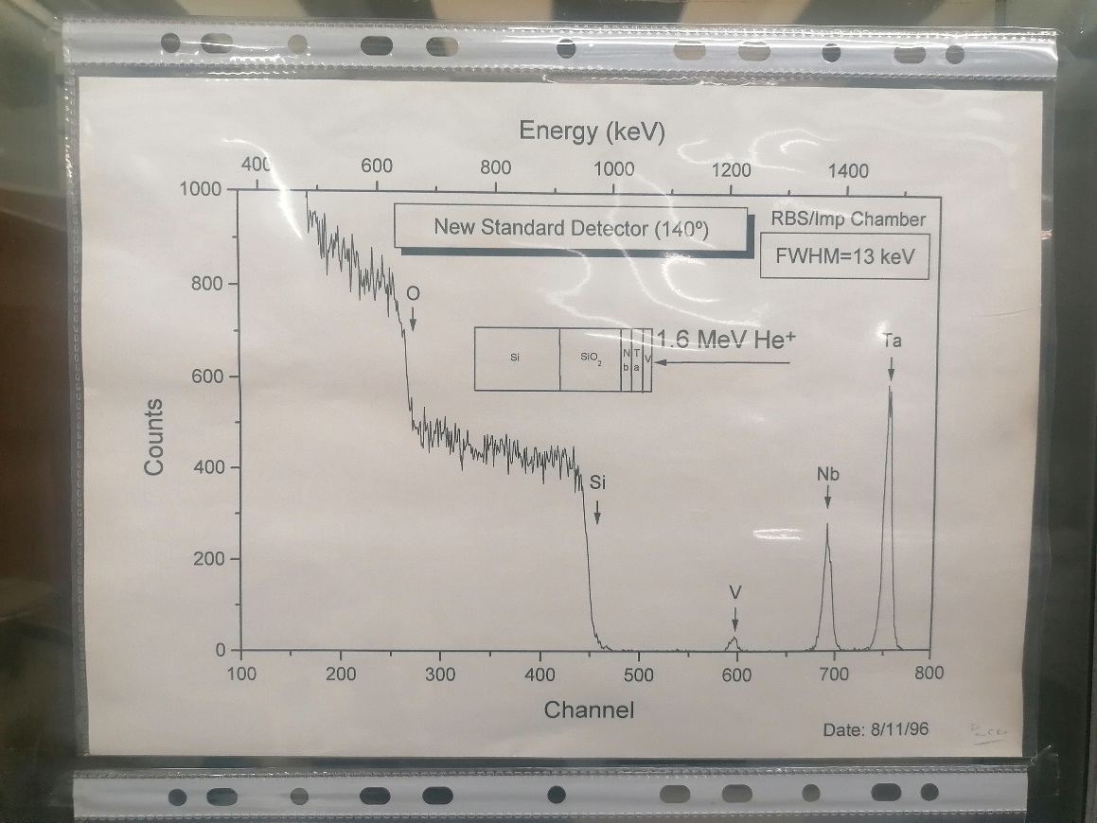
E0 = | 2000 | keV
Calib.
 |  | 170 º | 160 º | Mean K factor | E back |  | E (keV) = | 0.7184 | *Ch + | -1448.4422
 | O | 0.7770 | 0.7785 | 0.7777 | 1555.5 |  |  | 0.0182 |  | 60.5037
 | Si | 0.8662 | 0.8672 | 0.8667 | 1733.4
 |  | 0.8658 | 0.8667 | 0.8663 | 1732.5
 |  | 0.8701 | 0.871 | 0.8705 | 1741.1
 |  | 0.8741 | 0.875 | 0.8745 | 1749.1
 | V | 0.9245 | 0.9261 | 0.9253 | 1850.6
 |  | 0.9230 | 0.9247 | 0.9239 | 1847.7
 | Nb | 0.9579 | 0.9588 | 0.9584 | 1916.7
 | Ta | 0.9781 | 0.9786 | 0.9784 | 1956.7
 |  | 0.9780 | 0.9785 | 0.9783 | 1956.5
 |  | 0.9781 | 0.9786 | 0.9784 | 1956.7

 | # peak | ROI Down | ROI Up | Total integral | Net Integral | Centroid | Max. | Sigma | FWHM | E back | Layer nr | Effective E
Ta | 1 | 700 | 720 | 7993 | 7090 | 707.96 | 708 | 2.97 | 7 | 1956.7 | 1
Nb | 2 | 642 | 660 | 2328 | 1986 | 649.78 | 651 | 2.84 | 6.69 | 1916.7 | 2
V | 3 | 555 | 572 | 1333 | 856 | 561.45 | 560 | 2.45 | 5.76 | 1850.6 | 3 | 1850.6
Si |  |  |  |  |  |  | 426 | 2.5 |  | 1733.4
O |  |  |  |  |  |  | 262 | 2.5 |  | 1555.5

YbGeSiO Calib.
E0 = | 2000 | keV

 |  |  | 170 º | 160 º | Mean K factor | E back | Surface channel
 |  | O | 0.7770 | 0.7785 | 0.7777 | 1555.5 | 261 | E (keV) =
 |  | Si | 0.8662 | 0.8672 | 0.8667 | 1733.4 | 429
 |  | Ge | 0.9464 | 0.9476 | 0.9470 | 1894 | 623
 |  | Yb | 0.9771 | 0.9777 | 0.9774 | 1954.8 | 708

